1030
①
下記、文言を中心に移動をお願いします。

目立っていないので文章の変更と太文字部分を
下記デザインのようにしてほしいです。
水道水をいつでもおいしいお⽔に
定額制でたっぷり使える浄水型ウォーターサーバー
↓イメージ画像

②
画像変更と文言修正をお願いします。
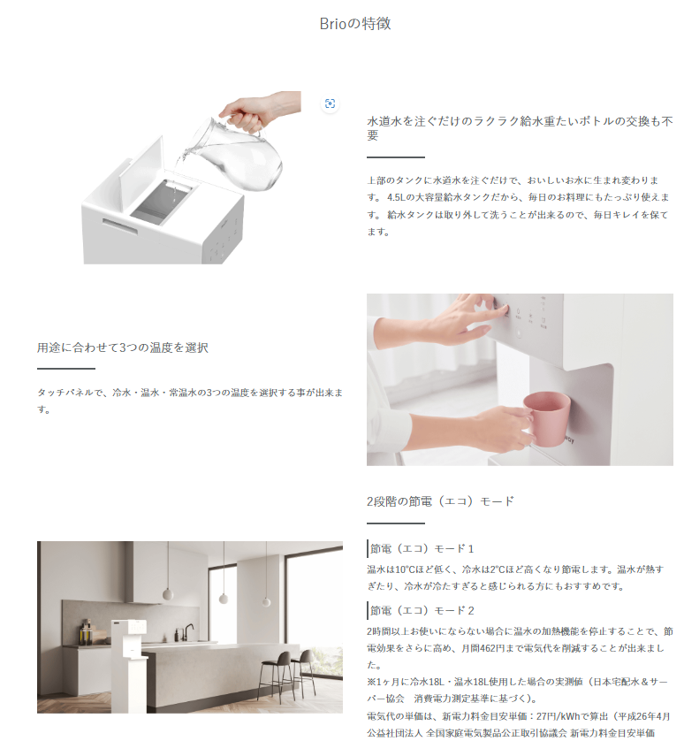
削除
特長
下記のようなラインを
入れてほしいです。

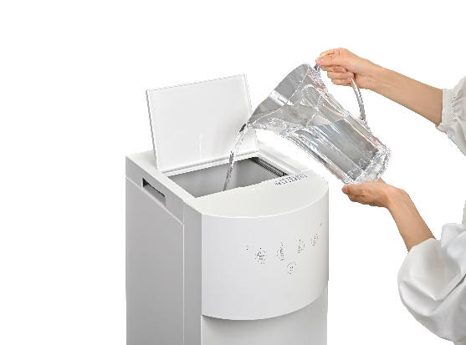

4.5L→4.0L

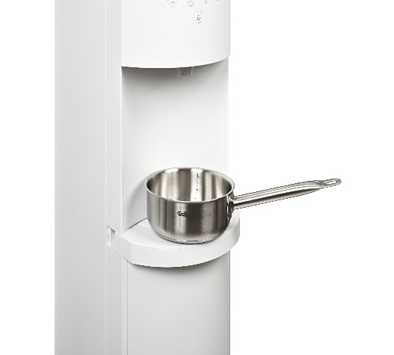

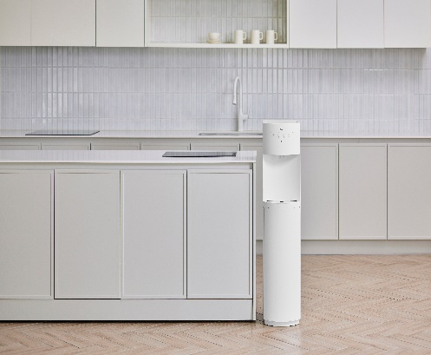

③
画像変更と文言修正をお願いします。
また、記載場所を下記の下に変更できますでしょうか。

この下に製品仕様のデータを記載していただきたいです。

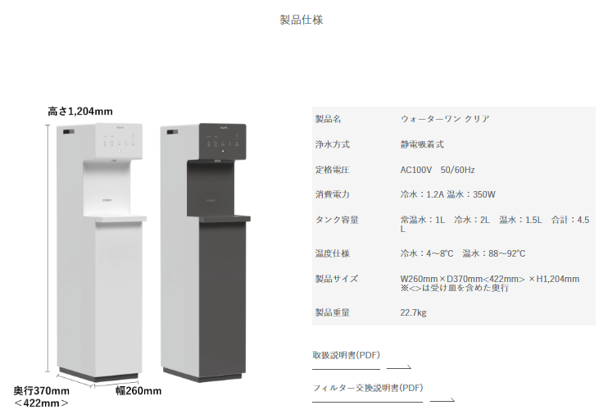
削除

前回記載が漏れていたようで申し訳ございません。
下記内容に変更をお願いします。
・製品名：Brio
・浄水方式：表記なし
・定格電圧：AC100V 50/60Hz
・消費電力：冷水：1.8A（70W） 温水：350W
・タンク容量：常温水: 0.8L 冷水: 1.3L 温水: 1.5L 合計: 3.6L
・温度仕様：冷水： 5~12℃ ／ 温水：78～88℃
・製品サイズ：260mm(W) X 390mm(D) X 1102mm(H)
※受け皿を含めたサイズ
・製品重量：21kg

下記、画像に変更をお願いします。
サーバーサイズの表記は画像には不要です。
削除
削除

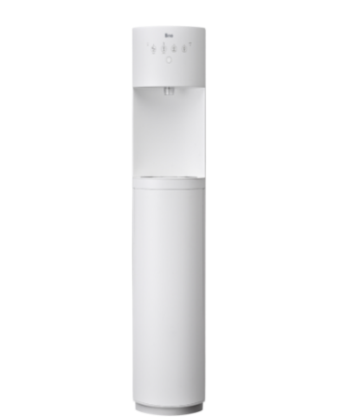
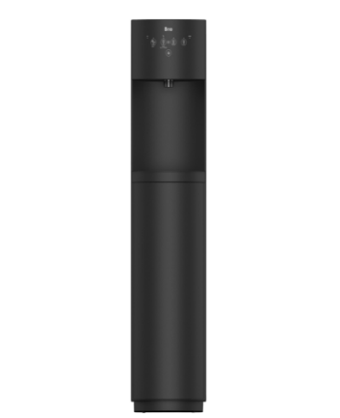

④
下記、リンクに飛べないです。
また、ここにも浄水サーバーを表記していただきたいです。

⑤
下記、修正をお願いします。
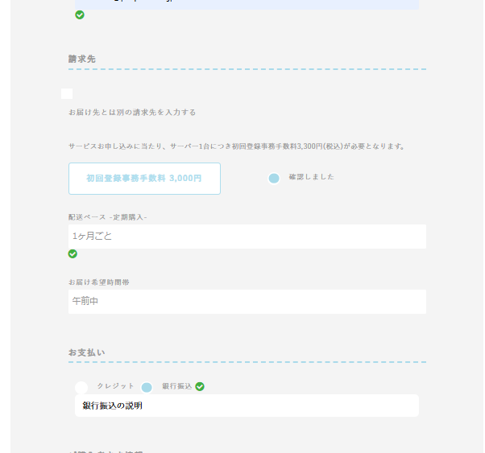

3,300円に変更
配送ペースは裏側で指定したいので
お客様には表記なしで
ウォーターサーバーは月に1回ペースの配送周期になるようにお願いします。

希望時間のプルダウンを
下記に変更お願いします。
午前中
14時～16時
16時～18時
18時～21時

支払方法はクレカのみのため
銀行振込は記載なし

⑥
下記文言の追加をお願いできますでしょうか。

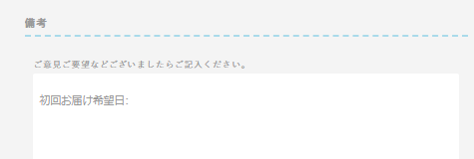

※初回お届け日は最短11日後以降となります。
初回お届け希望日：
もし、文字の太さや色の変更が可能でしたら
上記のように表記いただけますでしょうか。

⑦
複数商品を選択すると
下記、画像画面がプライバシーポリシーの下に表記されますので
カート商品が表示されることは問題ないですがイメージを合わせていただき、
赤枠表記は不要です。
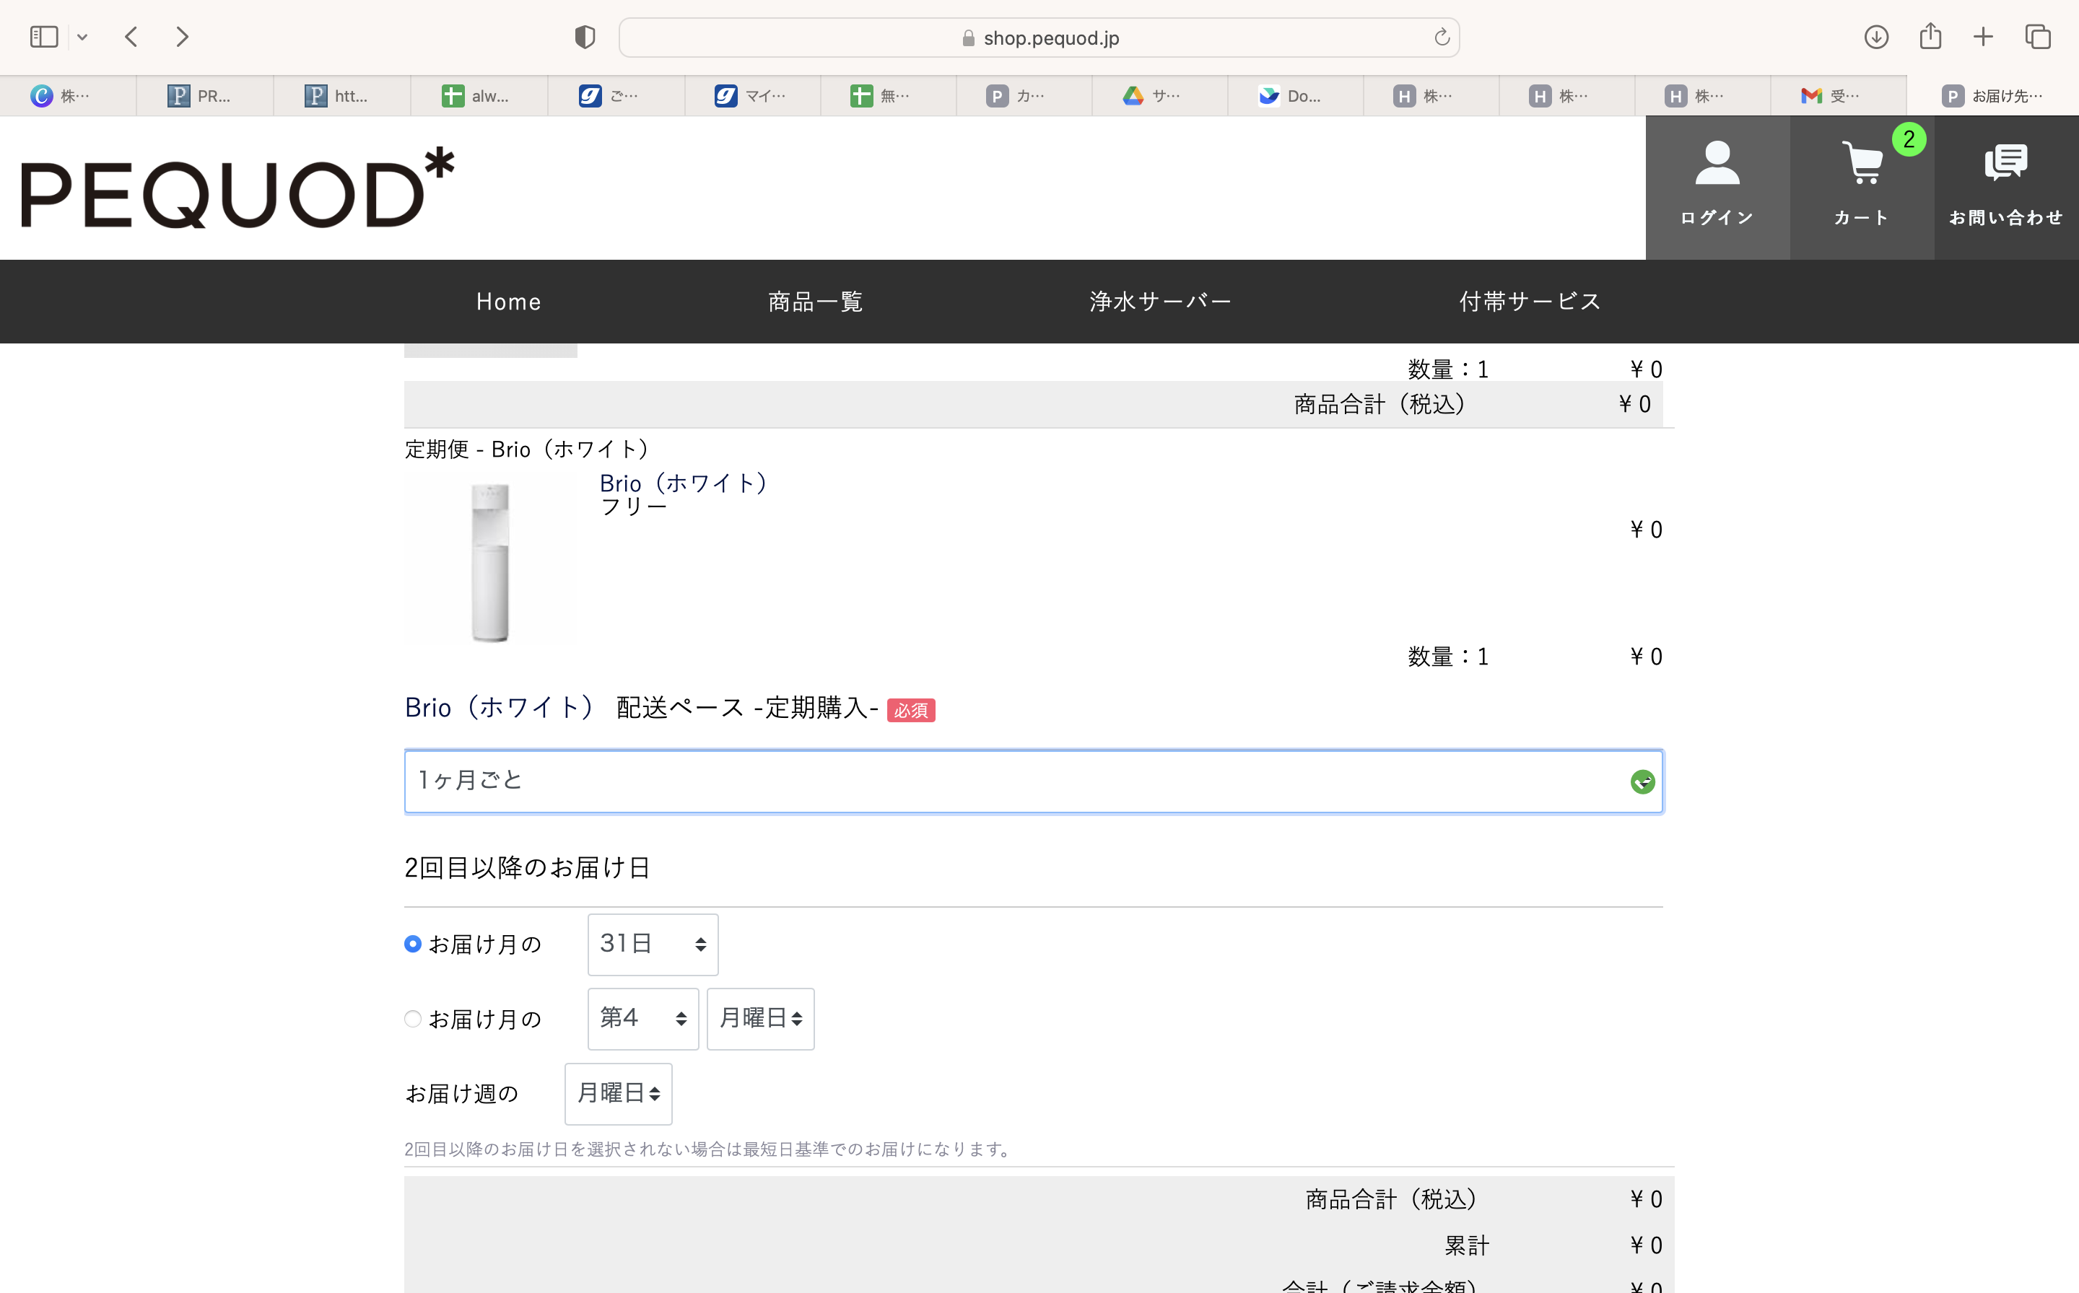

⑧
PC版だとここが変わってないので変更をお願いします。



また、PCもスマホ版も「ウォーターサーバー画像」と「ウォーターサーバーの総合窓口画像」
と「お客様のニーズに合ったウォーターサーバーを」の3つの画像を表記できますでしょうか。
画質が荒くなってしまう場合はご相談いただけると助かります。
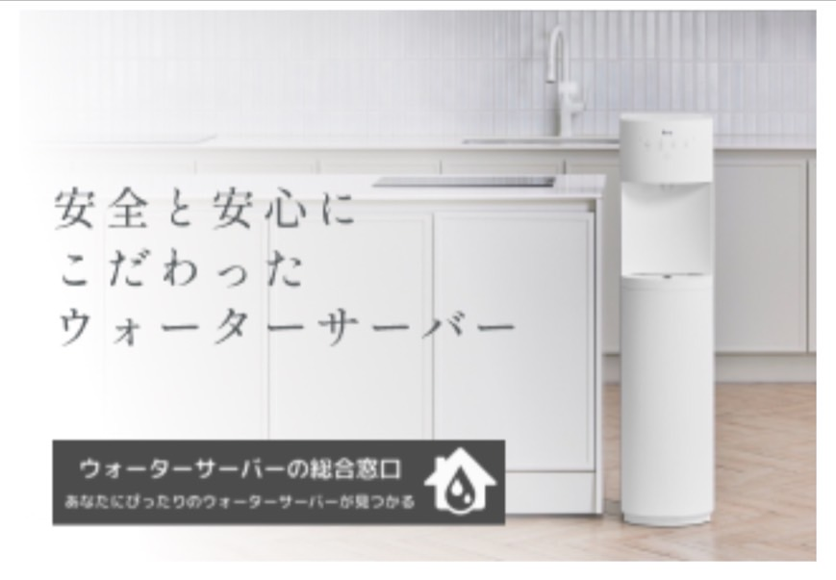

記載なし

※「お客様のニーズに合ったウォーターサーバーを」というものの画像はないですが
ご対応いただければ幸いです。

⑩
PCで確認するとサーバーが上下表記になっているので左右に表記をお願いします。
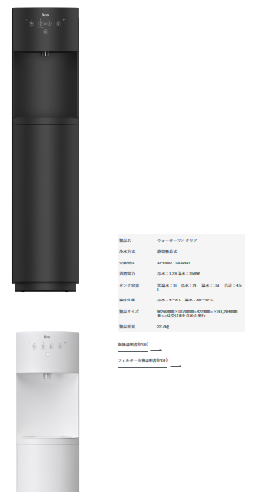

スマホで確認するとブラックとホワイトのサーバーサイズが違うので揃えていただけますでしょうか。
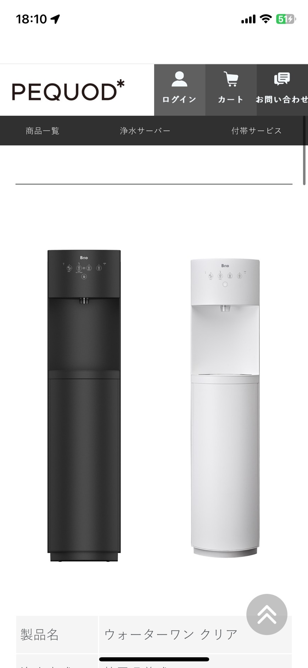

⑪
「フィルターとサーバー」や「付帯サービスとサーバー」など商品をまとめて購入すると
付帯サービスの申込者情報になります。
サーバーを選択されている場合はサーバーの申込者情報を表記していただきたいです。

